st.mat.
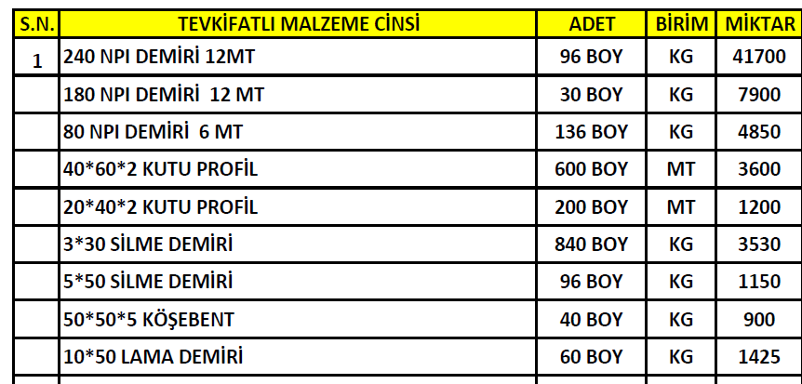
Malzeme | Miktar 1 | Ölçü Birimi | Miktar 2 | Ölçü birimi | Toplam Ağırlık (sa) | 1 Paket içeriği (adet) | Paket Ağırlığı | Paket sayısı | Paket en (cm) | Paket yük. (cm) | Malz en (cm) | Malz yük. (cm)
240 NPI Profil L:12 mt | 96 | adet | 1152 | metre | 41700 | 8 | 3474.96 | 12 | 50 | 100 | - | -
180 NPI Profil L: 12 mt | 30 | adet | 360 | metre | 7900 | 12 | 3159.6 | 2 | 50 | 80 | - | -
80 NPI Profil L: 6mt | 136 | adet | 816 | metre | 4850 | 55 | 1958 | 2 | 25 | 50 | 4.5 | 8
60x40x2 mm Kutu Profil L: 6mt | 600 | adet | 3600 | metre | 10836 | - |  | - | - | - | 4 | 6
40x20x2 mm Kutu Profil L: 6mt | 200 | adet | 1200 | metre | 2180 | - |  | - | - | - | 2 | 4
30x3 mm Silme L: 6mt | 840 | adet | 5040 | metre | 3530 | - |  | - | - | - | 3 | 0.3
50x5 mm Silme L: 6mt | 96 | adet | 576 | metre | 1150 | - |  | - | - | - | 5 | 0.5
50x50x5 mm Köşebent L: 6mt | 40 | adet | 240 | metre | 900 | - |  | - | - | - | 5 | 5
10x50 mm Lama Demiri L: 6mt | 60 | adet | 360 | metre | 1425 | - |  | - | - | - | 5 | 1
 |  |  |  | TOPLAM | 74471.0
 |  |  |  |  | 24823.7
 |  |  |  |  | -12176.3

